ამოცანა 2.1 Org. form
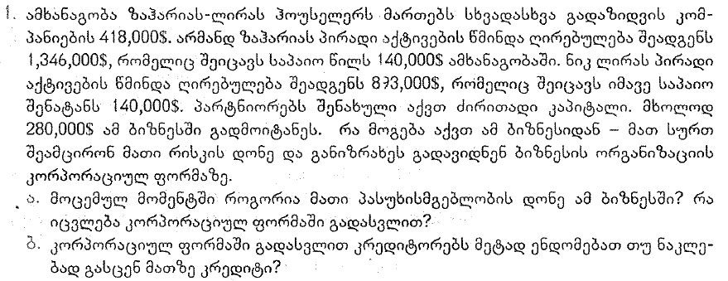

 | მოცემულობა |  |  | პასუხი
 | საპაიო წილი | სულ პირადი ქონება | კომპანიის ვალი | ა) | ბ)
1-ლი პარტნიორი | $140,000 | $1,346,000 | $418,000 | ამხანაგობის შემთხვევაში მათი საერთო ვალდებულებაა $418,000. კრედიტორების მხრიდან მოთხოვნის შემთვევაში მათ სრულად მოუწევთ ამ ვალის დაფარვა თავიანთი პირადი ქონებიდან. თუკი ისინი კომპანიას გადააკეთებენ კორპორაციად, მათი ვალდებულება კრედიტორების მიმართ შემოიფარგლება იმ $280,000-ით, რაც ჩადებული აქვთ აღნიშნულ ბიზნესში. ანუ, ხელსაყრელია კორპორაციად გადაკეთება | კორპორაციად გადაკეთების შემთვევაში კრედიტორები არ იქნებიან დაინტერესებულნი უფრო მეტი თანხის ჩადებით, ვინაიდან პარტნიორების პირადი ქონება აღარ იქნება ვალის დაფარვის გარანტია
მე-2 პარტნიორი | $140,000 | $893,000
 | $280,000 | $2,239,000

